Sheet1
 | EXTRATO CONSOLIDADO INTELIGENTE
 | abril/2024
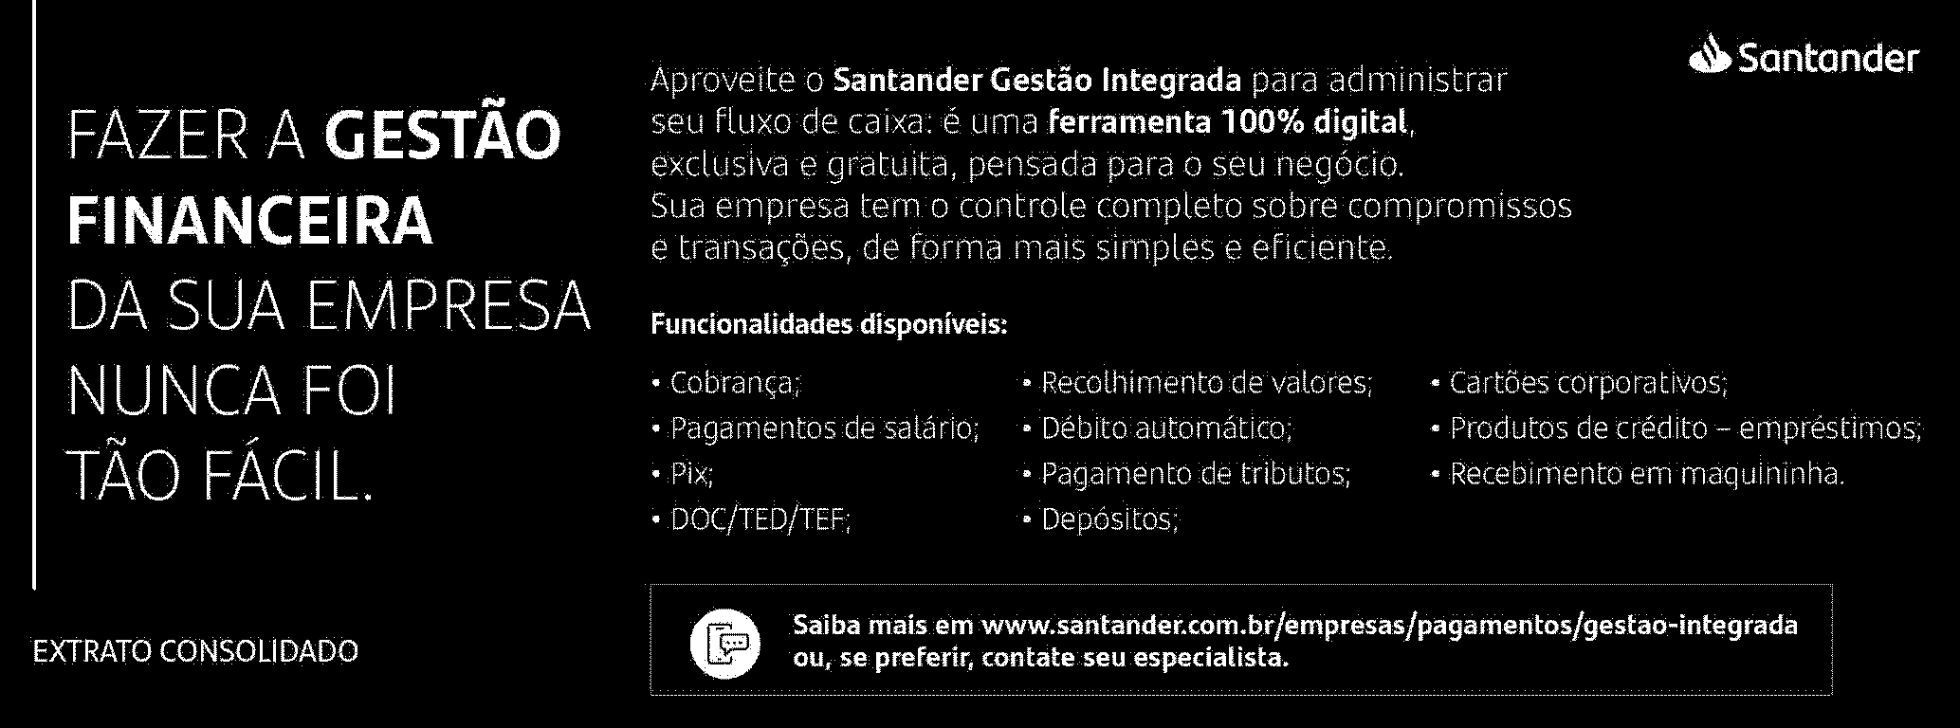

Conheça os benefícios dos Cartões Negócios e Empresas Santander:
- Faça a gestão de limite do cartão de crédito, consulte, pague a fatura e parcele de
forma online no app Santander Empresas;
- Até 100% de isenção de anuidade: quanto mais usar o cartão, menos anuidade
pagará;
- Controle o limite dos cartões adicionais para funcionários;
- Seus gastos são transformados em pontos na Esfera, que podem ser trocados por
cashback na fatura, serviços, produtos e viagens.
Conheça mais na nossa página: www.santander.com.br/cartao-empresarial.
Sujeito à análise de crédito.
Extrato_PJ_A4_Inteligente 1.0 (Eficiencia e Pague Direto) - 25/5/2023
BALP_UY_M3AM4366_MXDD0424.PIM -
 | Pagina: 1/6

